상품제안서
논슬립 포토 슬리퍼 | 상품코드: S43183

 |  |  |  |  |  |  | 02-713-8555 | www.synergygift.co.kr
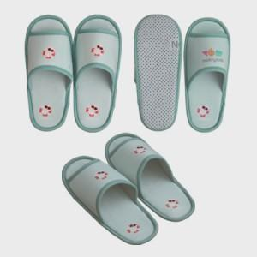 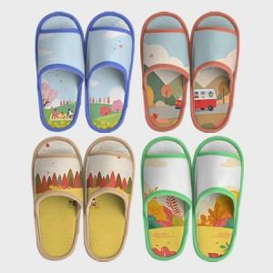 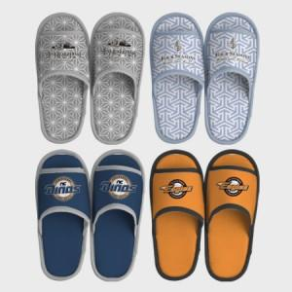

【상세/제작정보】

【인쇄/포장옵션】 | DTP컬러전사 / OPP(비닐)

【공급단가】 | 수량 | 200~ | 500~ | 1,000~ | 3,000~ | 5,000~
*VAT별도 | 단가 | 9,850원 | 9,500원 | 9,250원 | 9,080원 | 8,900원

【상품 URL】 | https://www.synergygift.co.kr:443/src/goods_detail.php?gdno=43183

